曳引式简易升降机
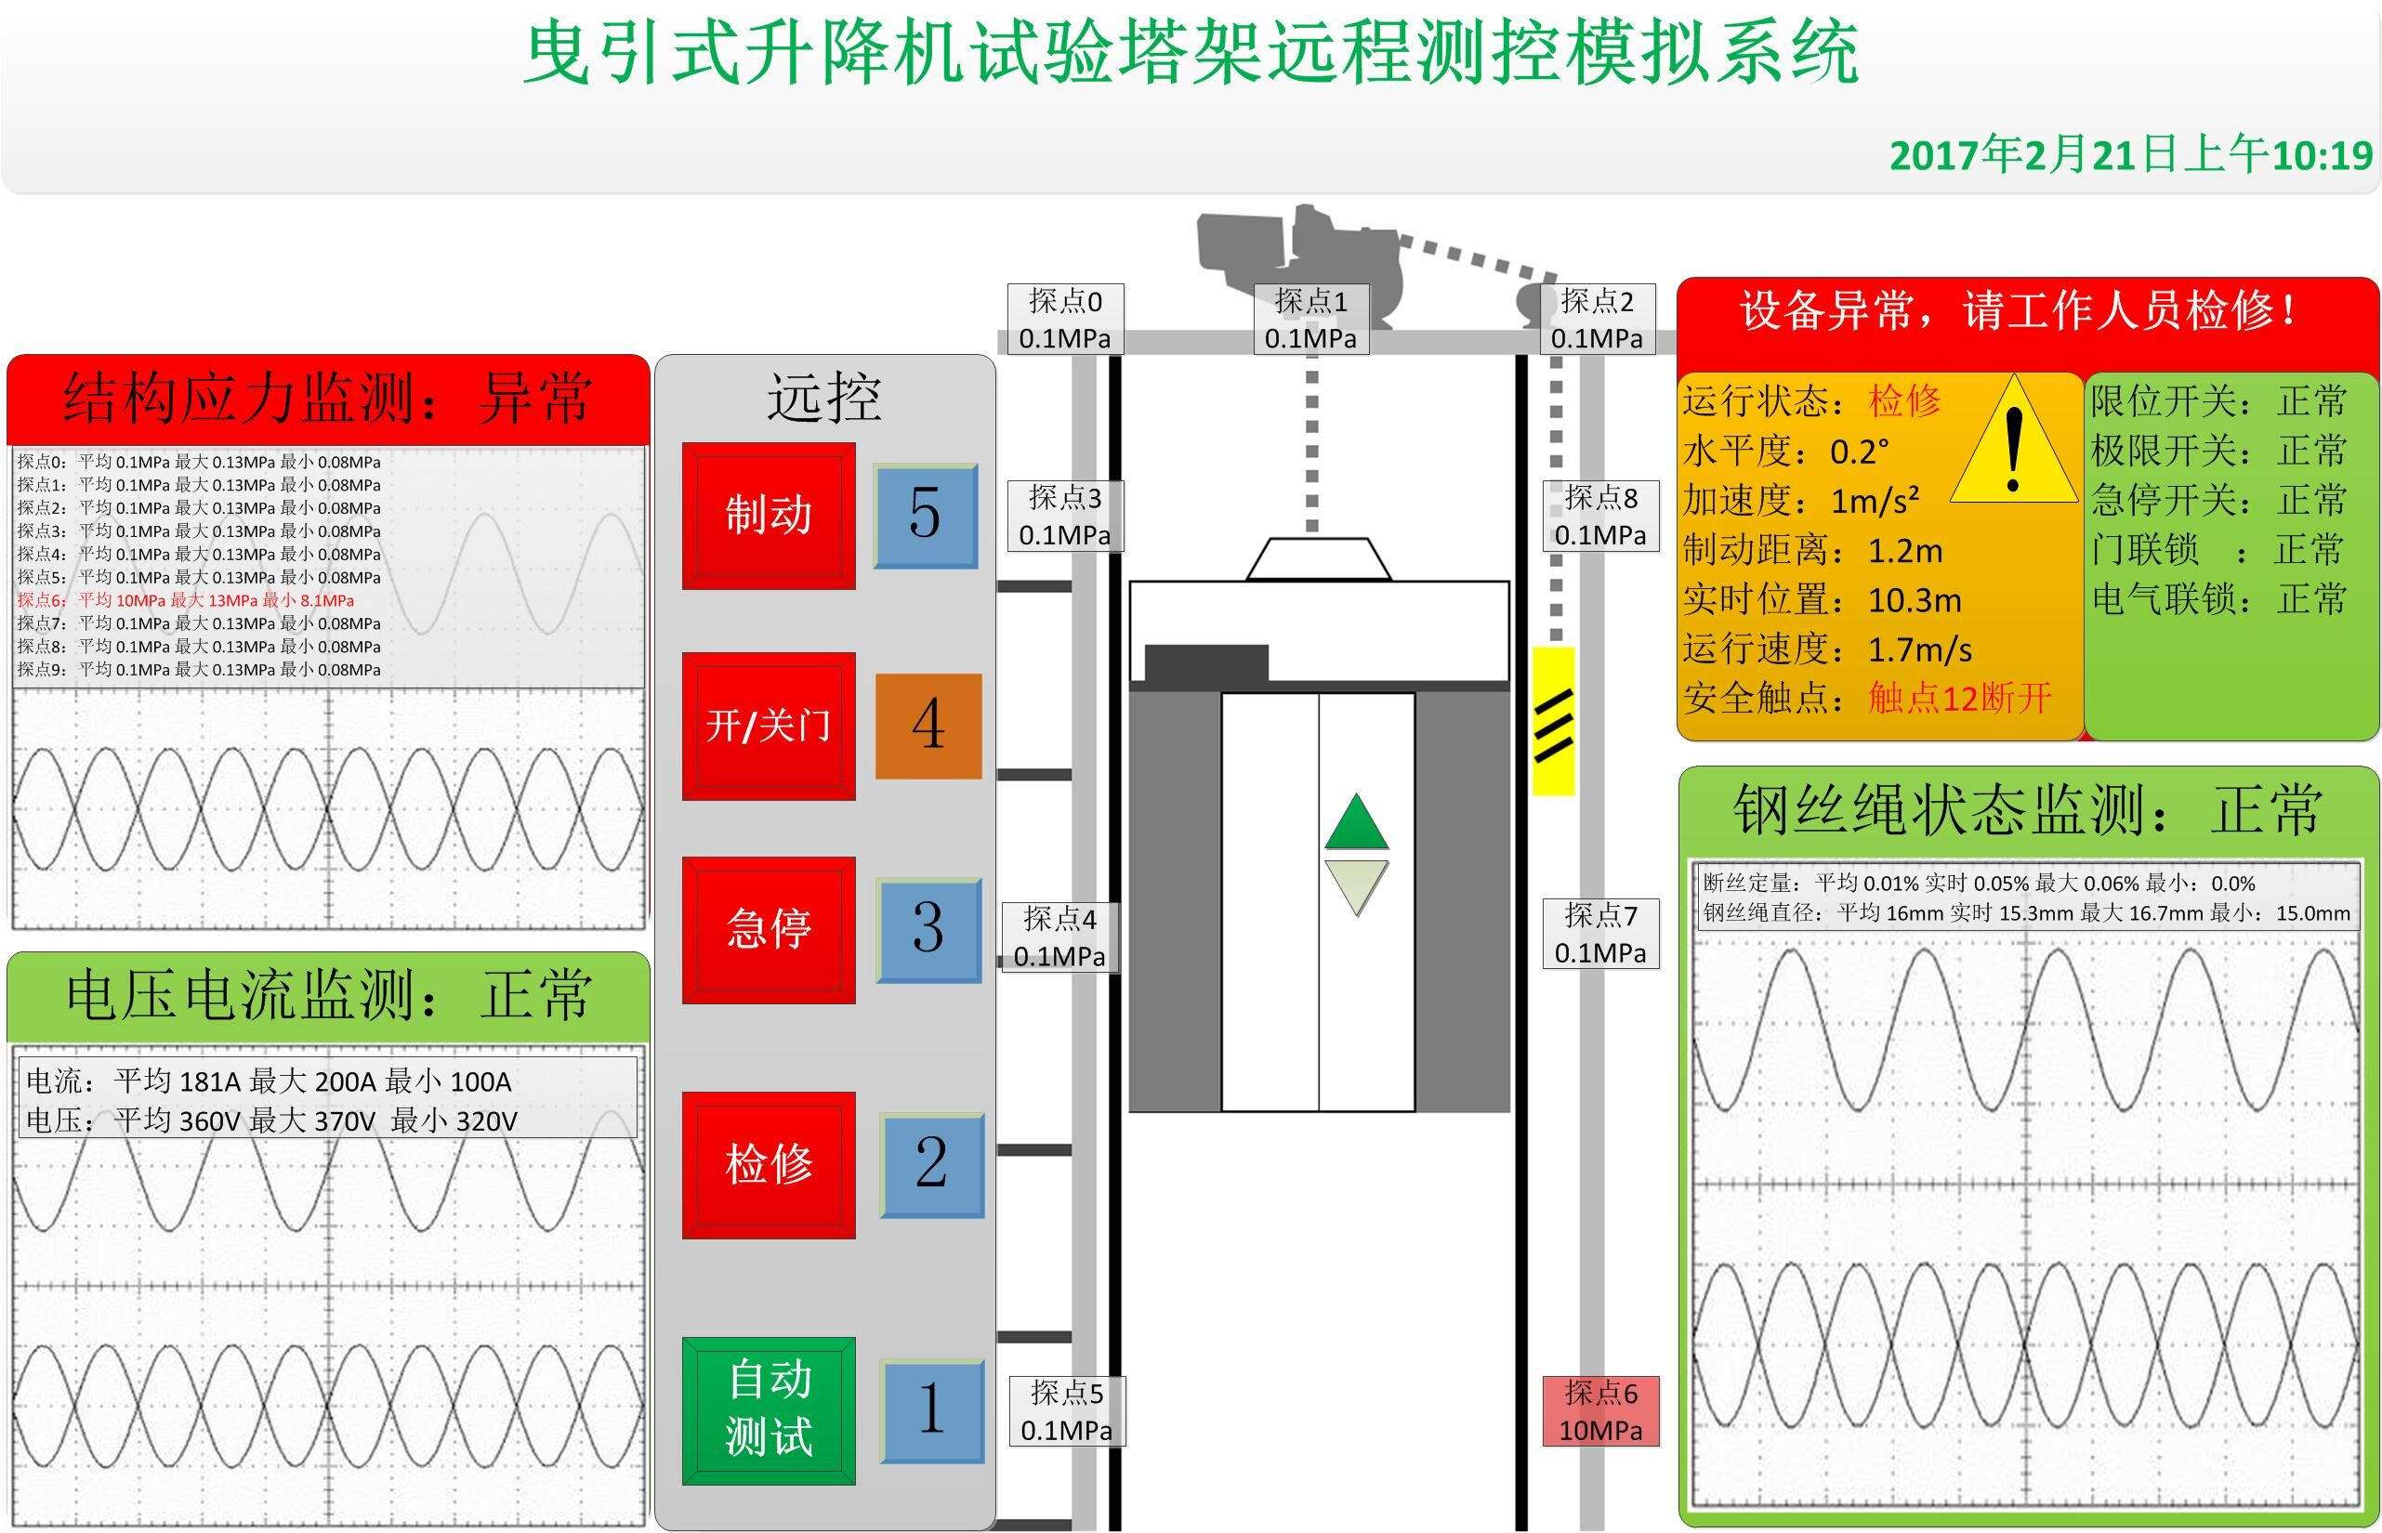
TCP通信协议说明
协议 | 说明
<?xml version='1.0' encoding =utf8'?> |  | 图0001在最下方
<body ID='00010001'> | ID='00010001'表示曳引式简易升降机
<data_type ID='1001...'> | ID='1001'开头的数据 (用于区分不同种类的数据) 对应图0001中的加速度和水平度
<data_speed></data_speed> | 表示加速度的值 单位:g
<data_levelness_x></data_levelness_x><data_levelness_y></data_levelness_y> | 表示水平度的值 x,y 单位:角度
</data_type>
<data_type ID='1002...'> | ID='1002'数据 对应图0001中 制动距离 实时位置 运行速度
<data_dir></data_dir> | 电梯运行方向 0表示上行 1表示下行
<data_braking_length></data_braking_length> | 制动距离 单位:m
<data_real_pos></data_real_pos> | 实时位置 单位:m
<data_running_speed></data_running_speed> | 运行速度 单位:m/s
</data_type>
<data_type ID='1003...'> | ID='1003'开关状态数据 也就是一些信号灯 1表示灯亮 0表示灯灭
<DI LINK='20010001'>0</DI> | 上行状态 1表示电梯正在上行 0无该状态
<DI LINK='20010002'>0</DI> | 下行
<DI LINK='20010003'>0</DI> | 制动 对应图0001中的制动按钮 0 ,1 表示两种不同状态, 例如:可以表现为背景颜色不同 (下同)
<DI LINK='20010004'>0</DI> | 开门
<DI LINK='20010005'>0</DI> | 关门
<DI LINK='20010006'>0</DI> | 急停
<DI LINK='20010007'>0</DI> | 检修
<DI LINK='20010008'>0</DI> | 超载保护 下面颜色标识的为 安全触点开关状态
<DI LINK='20010009'>0</DI> | 上限位
<DI LINK='20010010'>0</DI> | 下限位
<DI LINK='20010011'>0</DI> | 上极限
<DI LINK='20010012'>0</DI> | 下极限
<DI LINK='20010013'>0</DI> | 急停开关
<DI LINK='20010014'>0</DI> | 轿厢门联锁
<DI LINK='20010015'>0</DI> | 1层门联锁
<DI LINK='20010016'>0</DI> | 2层门联锁
<DI LINK='20010017'>0</DI> | 3层门联锁
<DI LINK='20010018'>0</DI> | 4层门联锁
<DI LINK='20010019'>0</DI> | 5层门联锁
<DI LINK='20010020'>0</DI> | 6层门联锁
<DI LINK='20010021'>0</DI> | 1层平层开关 对应图0001中 电梯处于第几层
<DI LINK='20010022'>0</DI> | 2层平层开关
<DI LINK='20010023'>0</DI> | 3层平层开关
<DI LINK='20010024'>0</DI> | 4层平层开关
<DI LINK='20010025'>0</DI> | 5层平层开关
<DI LINK='20010026'>0</DI> | 6层平层开关
</data_type>
<data_type ID='1004...'> | 对应结构应力检测 对应图0001中的 结构应力检测
<passageway state='1' ID='01' ></passageway> | 该类型数据,对应图0001中的探点数据,最多有32项,ID表示对应探点,state表示该 探点状态 0表示异常,1表示正常
<passageway state='1' ID='02' ></passageway>
<passageway state='1' ID='03' ></passageway>
<passageway state='1' ID='04' ></passageway>
<passageway state='1' ID='05' ></passageway>
<passageway state='1' ID='06' ></passageway>
<passageway state='1' ID='07' ></passageway>
<passageway state='1' ID='08' ></passageway>
<passageway state='1' ID='09' ></passageway>
<passageway state='1' ID='10' ></passageway>
<passageway state='1' ID='11' ></passageway>
<passageway state='1' ID='12' ></passageway>
<passageway state='1' ID='13' ></passageway>
<passageway state='1' ID='14' ></passageway>
<passageway state='1' ID='15' ></passageway>
<passageway state='1' ID='16' ></passageway>
<passageway state='1' ID='17' ></passageway>
<passageway state='1' ID='18' ></passageway>
<passageway state='1' ID='19' ></passageway>
<passageway state='1' ID='20' ></passageway>
<passageway state='1' ID='21' ></passageway>
<passageway state='1' ID='22' ></passageway>
<passageway state='1' ID='23' ></passageway>
<passageway state='1' ID='24' ></passageway>
<passageway state='1' ID='25' ></passageway>
<passageway state='1' ID='26' ></passageway>
<passageway state='1' ID='27' ></passageway>
<passageway state='1' ID='28' ></passageway>
<passageway state='1' ID='29' ></passageway>
<passageway state='1' ID='30' ></passageway>
<passageway state='1' ID='31' ></passageway>
<passageway state='1' ID='32' ></passageway>
</data_type>
<data_type ID='1005...'> | 对应于图0001中的电压 电流显示 state 表示状态 0 正常 其他异常
< state></state>
<dataFlag></dataFlag> | dataFlag 数据标识 0 电压 1 电流 2 频率 data_a、data_b、data_c 标识 a/b/c 3项电 对应的 电压、电流、频率的值
<data_a></data_a>
<data_b></data_b>
<data_c></data_c>
</data_type>
<data_type ID='1006...'> | 表示图0001中 钢丝绳相关数据
此项暂定
</data_type>

说明：1.上面的协议只是数据协议 TCP 通信协议格式为 begin#type#size#上面各模块数据协议字符串#end#
type 在此为 3002
图0001

强制式简易升降机
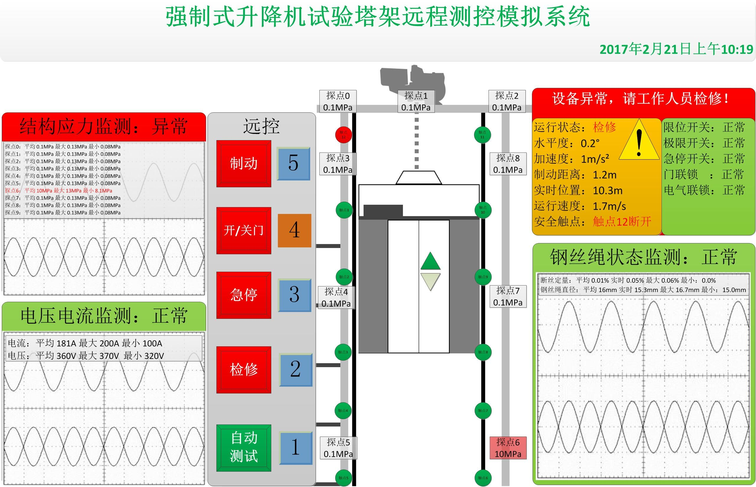
通信协议 和 曳引式简易升降机 一样
<body ID='00020001'>

图0002

SC双笼施工升降机
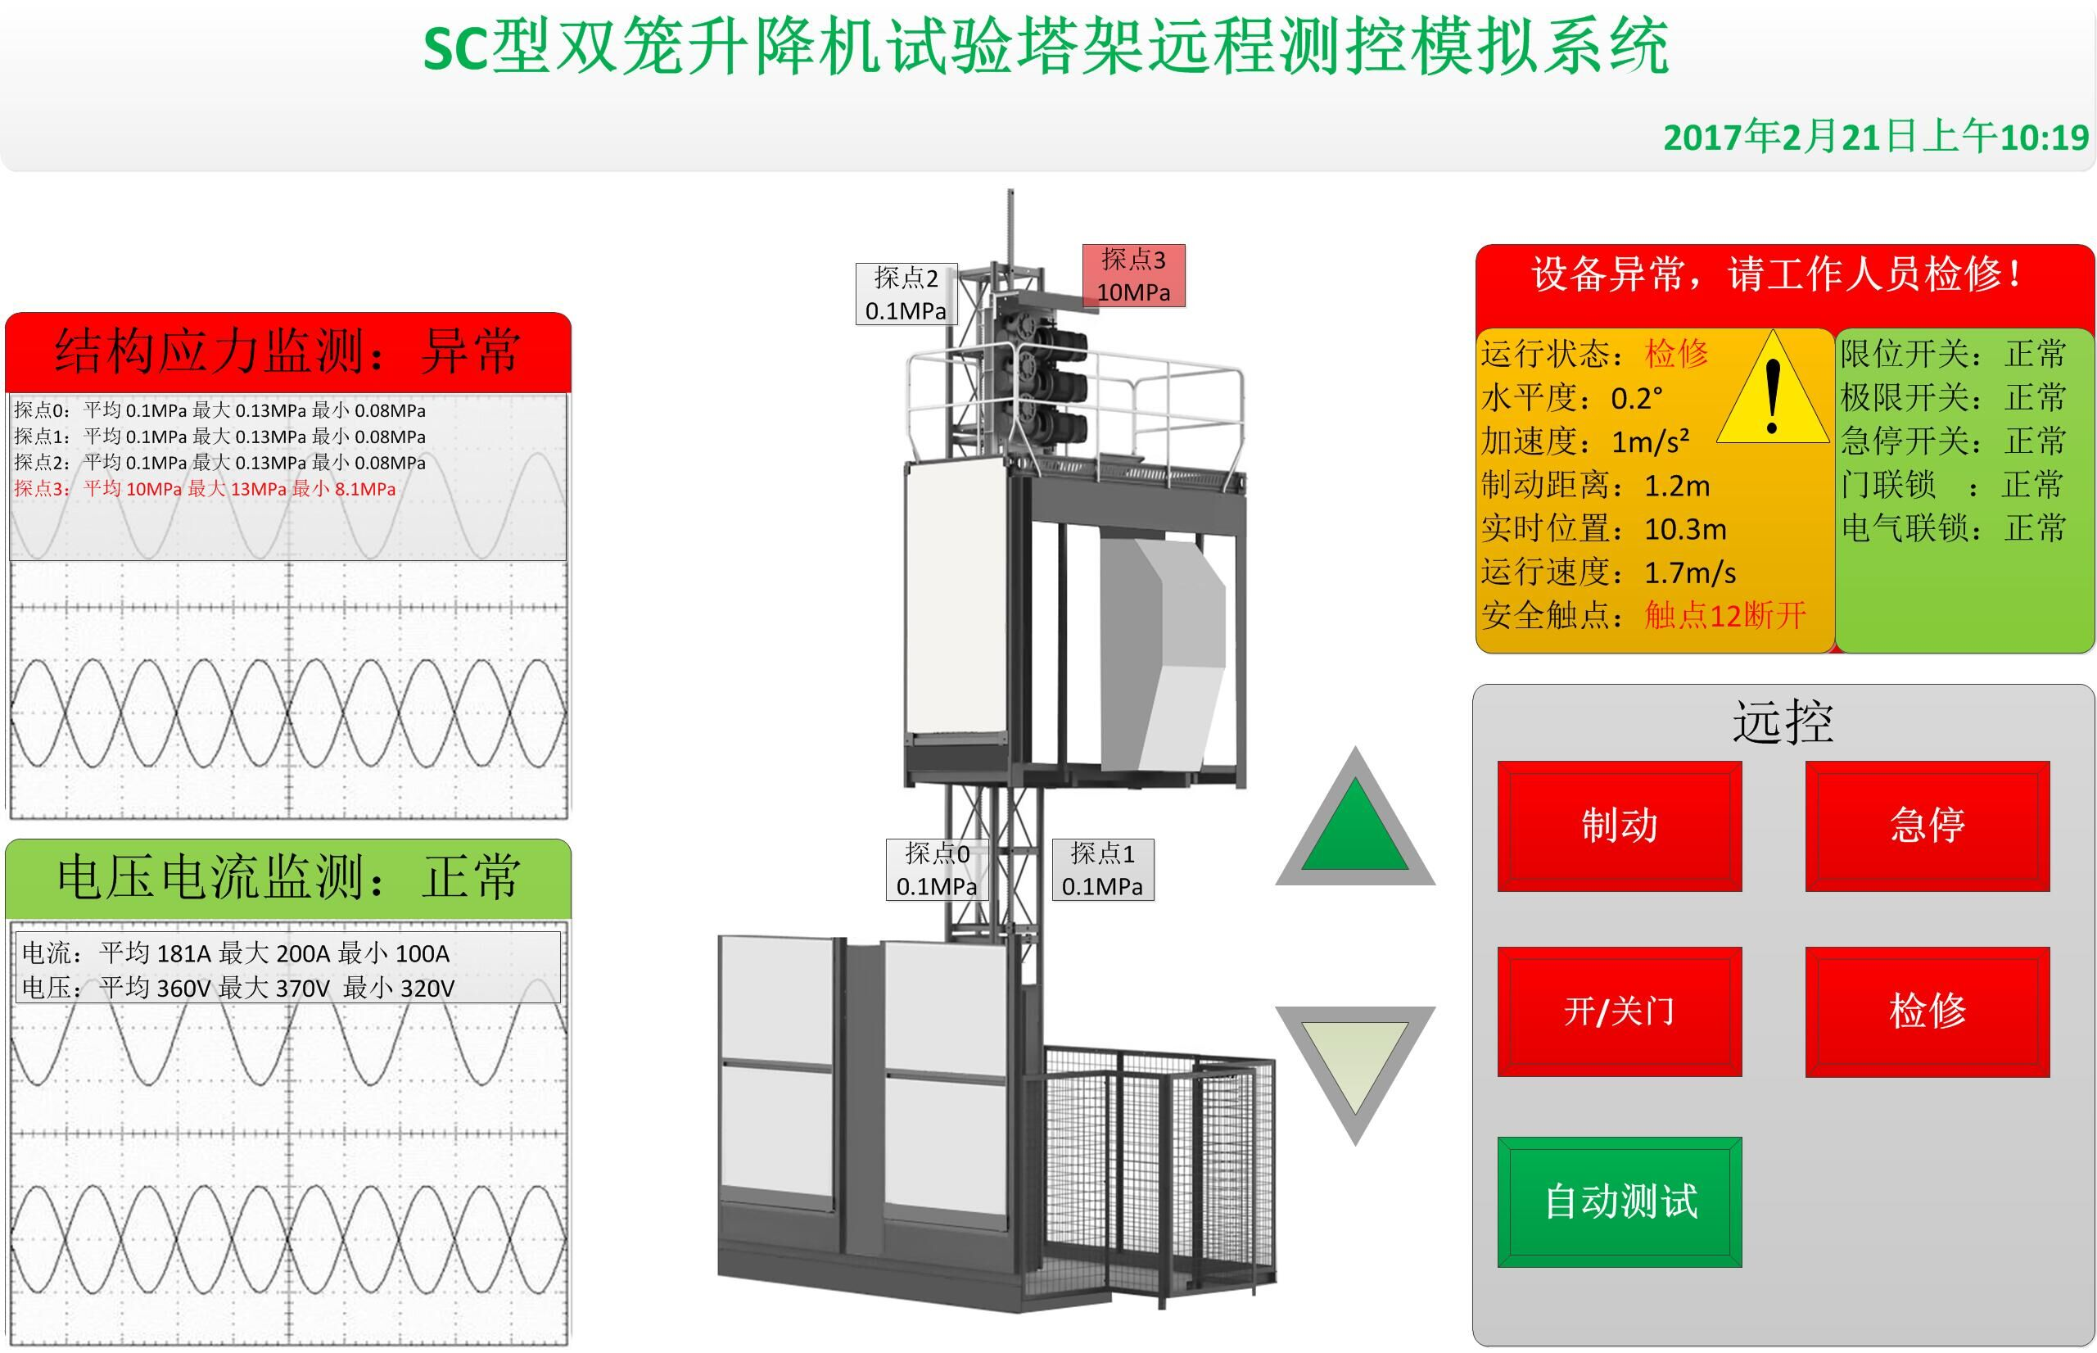
通信协议 和 曳引式简易升降机 一样
<body ID='00030001'> 1号笼子
<body ID='00030002'> 2号笼子

图0003

